상품제안서
업싸이클 풀컬러 여권지갑 | 상품코드: S26127

 |  |  |  |  |  |  | 02-713-8555 | www.synergygift.co.kr
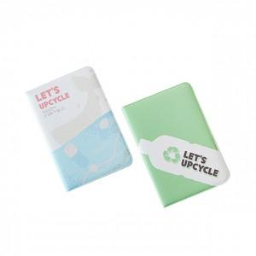 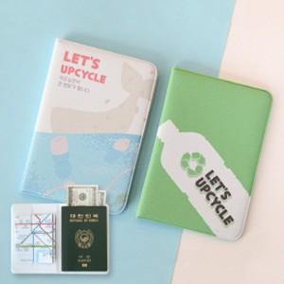

【상세/제작정보】 | <p><span style="font-size: 18.6667px;">※ 운임비 별도 발생 됩니다.</span>​</p>

【인쇄/포장옵션】 | 풀칼라 / OPP(비닐)

【공급단가】 | 수량 | 50~ | 100~ | 300~ | 1,000~ | 3,000~
*VAT별도 | 단가 | 5,250원 | 5,050원 | 4,800원 | 4,600원 | 4,520원

【상품 URL】 | https://www.synergygift.co.kr:443/src/goods_detail.php?gdno=26127

